Solicitud gráfica
 | Área: | Matemáticas |  |  | Fecha:
 | Grado: | 11
 | Título del tema: | El sistema de números reales |  |  | ¿Cuaderno de estudio o recurso? | Recurso
 | Editor: | Lizzie Zambrano |  |  | Motor del recurso | F6

 | Código guión o recurso: | MA_11_01_CO_REC50 | ← Para determinar este código, visite la hoja de Ayuda
 |  |  |  |  | ESPECIFICACIÓN DE ARCHIVOS A ENTREGAR
Núm. | Archivo Shutterstock o ruta en web | Imagen para: | Tipo | Ubicación de la imagen en el recurso F6 | Nombre imagen SMALL | Tamaño imagen SMALL | Nombre imagen ZOOM | Tamaño imagen ZOOM | Descripción | Observaciones
IMG01 | 329134130 | Recurso F6 | Ilustración | Inicio | MA_11_01_CO_REC50_IMG01.jpg | 350 x 230 px |  |  | Imagen para boton 1
IMG02 | 20092879 | Recurso F6 | Ilustración | Inicio | MA_11_01_CO_REC50_IMG02.jpg | 350 x 230 px |  |  | Imagen para boton 2
IMG03 | 77507800 | Recurso F6 | Ilustración | Inicio | MA_11_01_CO_REC50_IMG03.jpg | 350 x 230 px |  |  | Imagen para boton 3.
IMG04 | Ver indicación al final del archivo | Recurso F6 | Ilustración | Contenido | MA_11_01_CO_REC50_IMG04n.jpg | 320 x 480 px | MA_11_01_CO_REC50_IMG04a.jpg | 800 x 458 px
IMG05 | 329134130 | Recurso F6 | Ilustración | Contenido | MA_11_01_CO_REC50_IMG05n.jpg | 320 x 480 px | MA_11_01_CO_REC50_IMG05a.jpg | 800 x 458 px | Imagen para la segunda ficha del botón 1, usar normal y ampliada
IMG06 | 352476497 | Recurso F6 | Ilustración | Contenido | MA_11_01_CO_REC50_IMG06n.jpg | 320 x 480 px | MA_11_01_CO_REC50_IMG06a.jpg | 800 x 458 px | Imagen para la tercera ficha del botón 1, usar normal y ampliada
IMG07 | 54319891 | Recurso F6 | Ilustración | Contenido | MA_11_01_CO_REC50_IMG07n.jpg | 320 x 480 px | MA_11_01_CO_REC50_IMG07a.jpg | 800 x 458 px | Imagen para la primera ficha del botón 2, usar normal y ampliada
IMG08 | Ver descripción | Recurso F6 | Ilustración | Contenido | MA_11_01_CO_REC50_IMG08n.jpg | 320 x 480 px | MA_11_01_CO_REC50_IMG08a.jpg | 800 x 458 px |  | Es la imagen MA_11_01_CO_REC30_IMG01. Actualizar nombre y tamaño si es necesario
IMG09 | Ver descripción | Recurso F6 | Ilustración | Contenido | MA_11_01_CO_REC50_IMG09n.jpg | 320 x 480 px | MA_11_01_CO_REC50_IMG09a.jpg | 800 x 458 px |  | Es la imagen MA_11_01_CO_REC30_IMG02. Actualizar nombre y tamaño si es necesario
IMG10 | 2567351 | Recurso F6 | Ilustración | Contenido | MA_11_01_CO_REC50_IMG10n.jpg | 320 x 480 px | MA_11_01_CO_REC50_IMG10a.jpg | 800 x 458 px
IMG11 |  | Recurso F6 | Ilustración | Contenido | MA_11_01_CO_REC50_IMG11n.jpg | 320 x 480 px | MA_11_01_CO_REC50_IMG11a.jpg | 800 x 458 px | Pentágono igual al que aparece en la observación ( es importante que tenga toda la información), la imagen se usa en la ficha dos del botón 3. Imagen 1 normal y ampliada.
IMG12 |  | Recurso F6 | Ilustración | Contenido | MA_11_01_CO_REC50_IMG12n.jpg | 320 x 480 px | MA_11_01_CO_REC50_IMG12a.jpg | 800 x 458 px | Billete de diez mil pesos con el rectángulo blaco resaltado, la imagen se usa para la ficha 3 del botón 3.
IMG13 | 117359608 | Recurso F6 | Ilustración | Contenido | MA_11_01_CO_REC50_IMG13n.jpg | 320 x 480 px | MA_11_01_CO_REC50_IMG13a.jpg | 800 x 458 px | Imagen usada para la ficha 4 del botón 3, normal y ampliada. Usar también como icono de recurso
IMG14 | 77819743 | Recurso F6 | Ilustración | Inicio | MA_11_01_CO_REC50_IMG14.jpg | 350 x 230 px |  |  | Imagen para ubicar en la ficha del estudiante. Tabla adjunta en la observación | 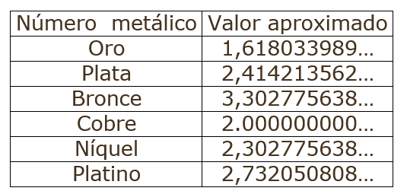
IMG15 | Ver descripción | Recurso F6 | Ilustración | Contenido | MA_11_01_CO_REC50_IMG15n.jpg | 320 x 480 px | MA_11_01_CO_REC50_IMG15a.jpg | 800 x 458 px | 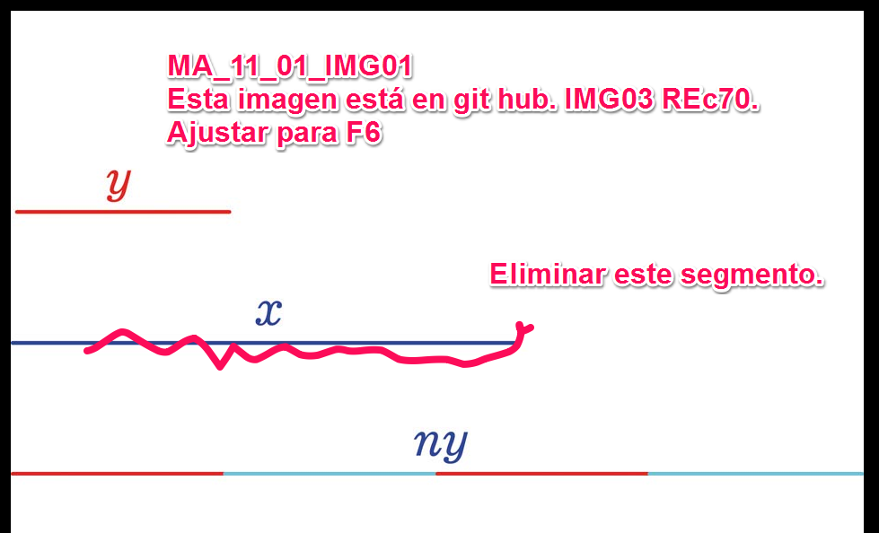 | La imagen se construyó para el rec70. Ajusatrla para rec50, nueva versión del material. Nombrar como imagen 04.

